79
１０ 消 防 ・ 警 察

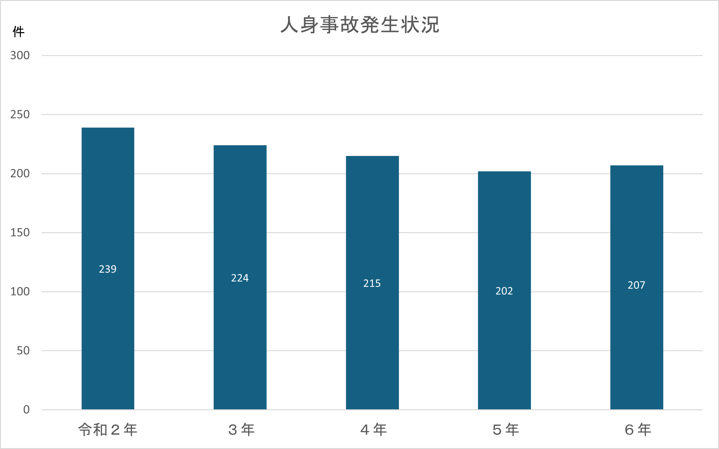

救急車の出動数・搬送人員
 | 出動数 | 搬送人員
令和３年 | 4,637 | 3,529
４年 | 5,520 | 3,829
５年 | 5,470 | 4,027
６年 | 5,661 | 3,954
７年 | 5,466 | 3,677

